Sheet1
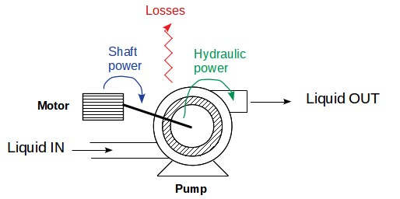
Методика за изчисление на мощността на ел. моторите към помпите

Дебит | Напор | Хидравлична мощност | Мощност на вала на помпата | Необходима мощност на мотора | Мощност на мотора
1 | 2 | 3 | 4 | 5 | 6
л/с | м | КW | KW | KW | KW
І-ви подем |  |  |  |  | 6 KV
240 | 65 | 153 | 191 | 219 | 250
200 | 65 | 127 | 159 | 183 | 200
150 | 65 | 95 | 119 | 137 | 185

ІІ-ри подем |  |  |  |  | 6 KV
550 | 50 | 269 | 336 | 387 | 400
480 | 50 | 235 | 293 | 337 | 350
350 | 50 | 171 | 214 | 246 | 250

ІІІ-ти подем |  |  |  |  | 0,4 KV
200 | 85 | 166 | 208 | 239 | 250
200 | 45 | 88 | 110 | 127 | 130

(1) - дебит на помпата в литри за секунда
(2) - напор на помпата в метри
(3) = 9.78*Q*H/1000
(4) = (3)/0.8
0.8 e КПД на помпата
(5) = (4)* 1.15
15 % е резервна мотора по мощност
(6) се избира като най-близката по-голяма стандартна мощност

